Sheet1
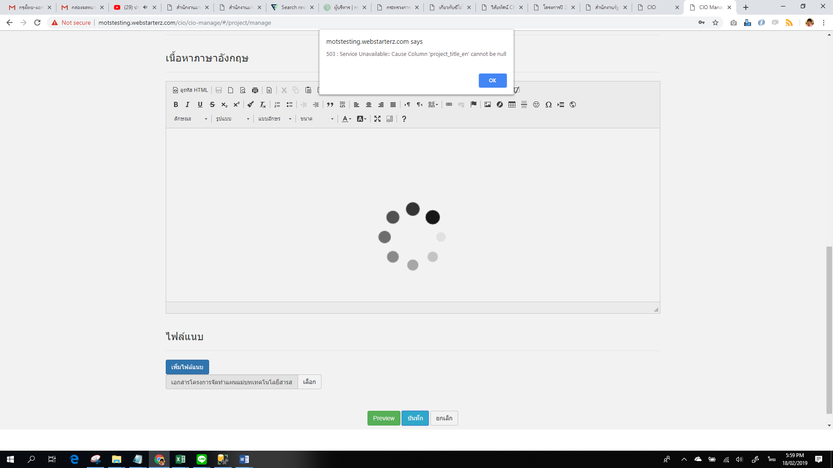

หน้าบันทึกข้อมูลโครงการ บันทึกไม่ได้ ติด Error 503

Sheet3
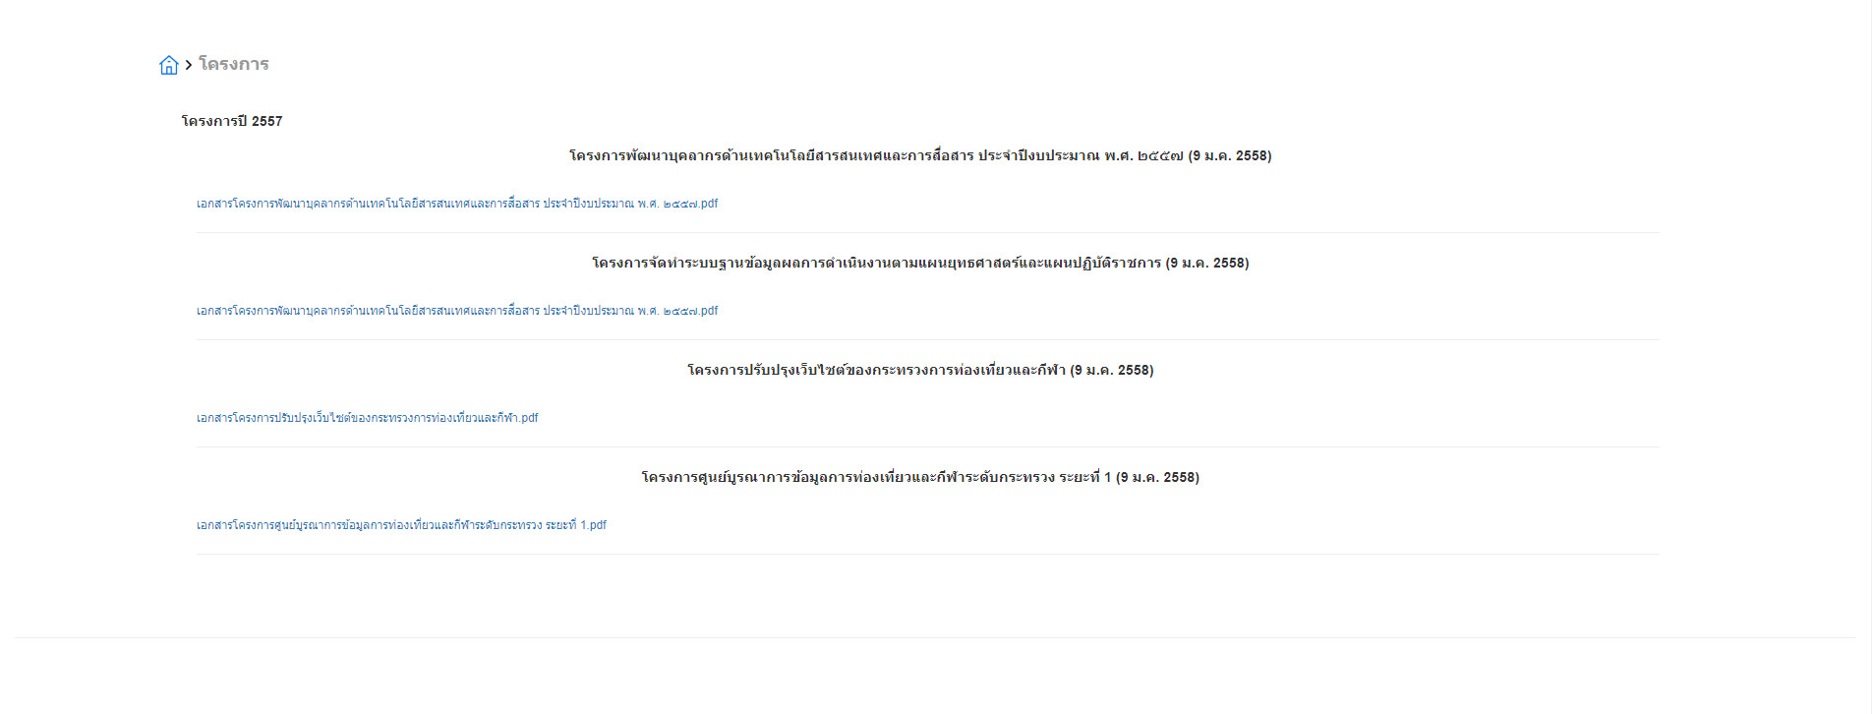

จัดให้ชิดซ้าย

